Gesamt

Inputs
 |  | Name | Knotenpunkt | Erzeugung/Verbrauch | Gestehungskosten | Lebensdauer | Investitionskosten | Wirkungsgrad | Speicherverluste
 |  | name | bus | p_nom | marginal_cost | lifetime | capital_cost | efficiency | standing_loss
 |  | string | string | series | static | float | float | float | float
Photovoltaik (Chile) | Generator | x | x | x | 38.30 | 20 | 1,333,000.00 | n.v. | n.v.
Windkraft (Chile) | Generator | x | x | x | 30.00 | 20 | 1,462,000.00 | n.v. | n.v.
Entsalzung | Link | x | x | Simulation | 0.01 | 20 | 1,213.50 | 100.00% | n.v. | [9]
PEM Elektrolyse | Link | x | x | Simulation | 95.23 | 10 | 720,000.00 | 59.89% | n.v. | [2]
AEL Elektrolyse | Link | x | x | Simulation | 120.83 | 10 | 630,000.00 | 61.80% | n.v. | [2]
Verflüssigung | Link | x | x | Simulation | 6.06 | 20 | 3,296,969.70 | 100.00% | n.v. | [1]
Haber-Bosch | Link | x | x | Simulation | - | 20 | 1,212,000.00 | 92.00% | n.v.
Hydrierung | Link | x | x | Simulation | - | 20 | 79,500.00 | 70.00% | n.v. | [10]
GH2 Speicher | Store | x | x | Simulation | 24.44 | 20 | 1,222.12 | n.v. | 3.30%
LH2 Speicher | Store | x | x | Simulation | 21.82 | 25 | 1,090.91 | n.v. | 4.80%
NH3 Speicher | Store | x | x | Simulation | 5.10 | 20 | 255.00 | n.v. | 0.04% | [10]
LOHC Speicher | Store | x | x | Simulation | 1.67 | 30 | 239.00 | n.v. | 0.00% | [10]
Pipeline | Link | x | x | Simulation | 3.90 | n.v. |  |  | n.v. | [7]
LH2 Schiff | Link | x | x | Simulation | 0.11 | 20 | 2,291,308.87 | 86.22% | n.v. | Kosten überprüfen
NH3 Schiff | Link | x | x | Simulation | 0.06 | 20 | 1,135,336.85 | 99.68% | n.v. | Kosten überprüfen | was das für wyldes bild
LOHC Schiff | Link | x | x | Simulation | 0.02 | 20 | 453,967.12 | 100.00% | n.v.
Regasifizierung | Link | x | x | Simulation | - | 20.00 | 409,500.00 | 99.70% | n.v.
NH3 Cracker | Link | x | x | Simulation | - | 20.00 | 376,000.00 | 86.00% | n.v. | [10] [8]
Dehydrierung | Link | x | x | Simulation | - | 20.00 | 204,000.00 | 67.00% | n.v. | [10]

 |  |  |  |  | €/MWh H2 | a | €/MW H2 | % | %
 |  |  |  |  |  |  |  | Stoffliche Verluste! | Stoffliche Verluste!
LOHC (Material kauf in $) |  |  |  | Wert on Top | n.v. | n.v. | 46,360,000.00 | n.v. | n.v.

Transportation BOG | %/day | 0.17 | 0.004 | 0.0016 | 0 | 0.2

LOHC (aus der Tankstelle) €/kWh | 0.27 | https://gdch.app/article/energietraeger-wie-teuer-fortbewegung-ist-4116971

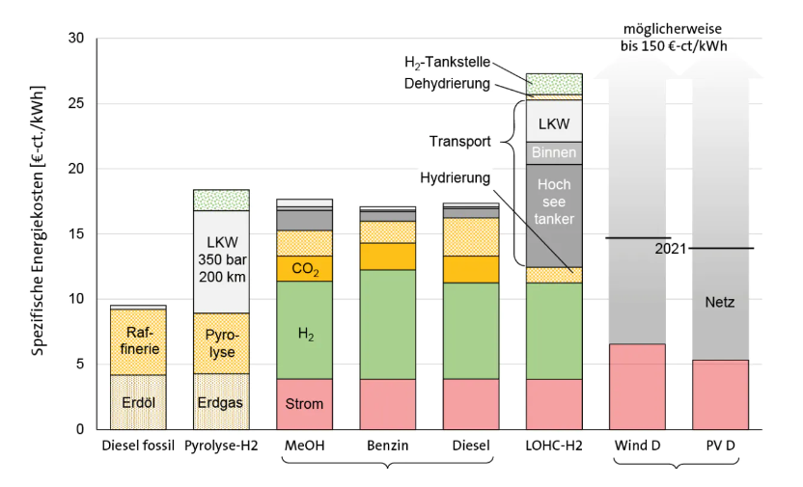

 | production
LH2 €/kg

